素舞台
〇素舞台

 | (上)

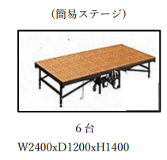

 | ・使うのはこれ→
 | ・1台=オレンジの長方形1つ
 | ・Taki Plaza地下2階の倉庫3にある。
 | ・倉庫3のカギは、Taki Plaza入口の総合窓口で借りられる。

